List1
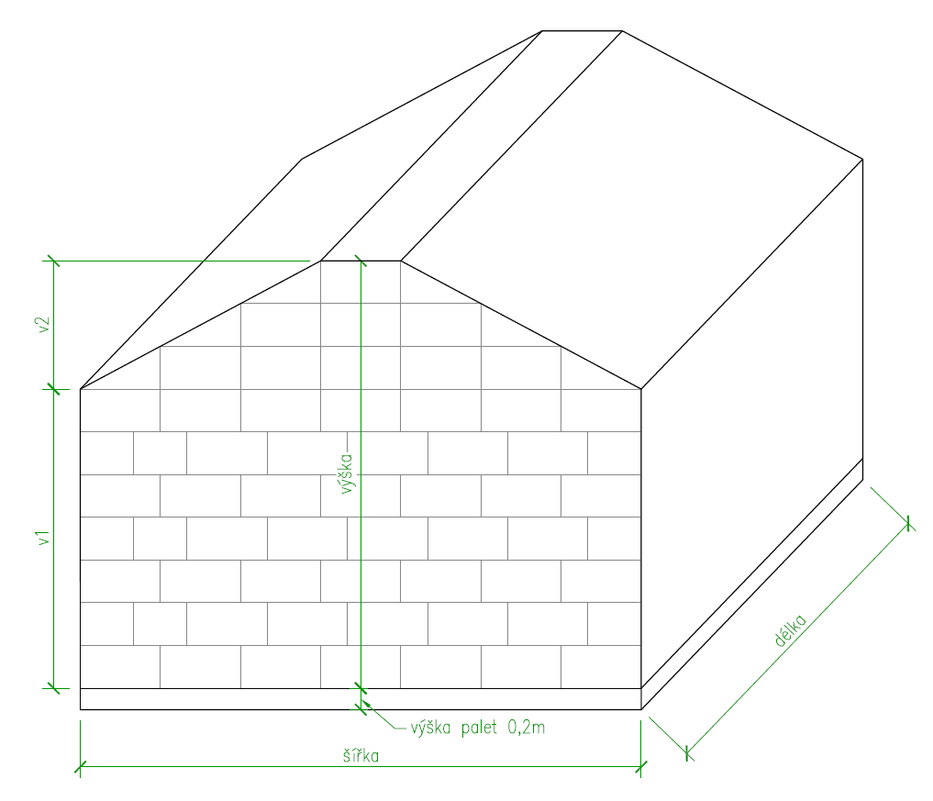
Rozměry balíků:
zadat šířku: | 0.50 | m
zadat výšku: | 0.40 | m
zadat délku: | 0.75 | m
objem balíku: | 0.15 | m3

Rozměry stohu:
zadat šířku: | 5.25 | m
zadat délku: | 8.00 | m
zadat výšku ke hřebenu: | 3.60 | m | výška max 4m

v1 | 2.40 | m
v2 | 1.20 | m
objem stohu | 122.40 | m3

počet balíků: | 816 | ks
zastavěná plocha stohu (kolik budete potřebovat palet): | 42.00 | m2

Rozměry plachty:
šířka plachty: | 11.75 | m | (na podélných stěnách uvažováno s přesahem 0,5m na zemi)
délka plachty: | 16.20 | m | (na štítových stěnách uvažováno s přesahem 0,5m na zemi)
plocha plachty: | 190.35 | m2 | plachtu vhodných rozměrů je možné vybrat např. na https://www.kryciplachta.cz/kryci-plachta-hneda-210g/

